工作表1
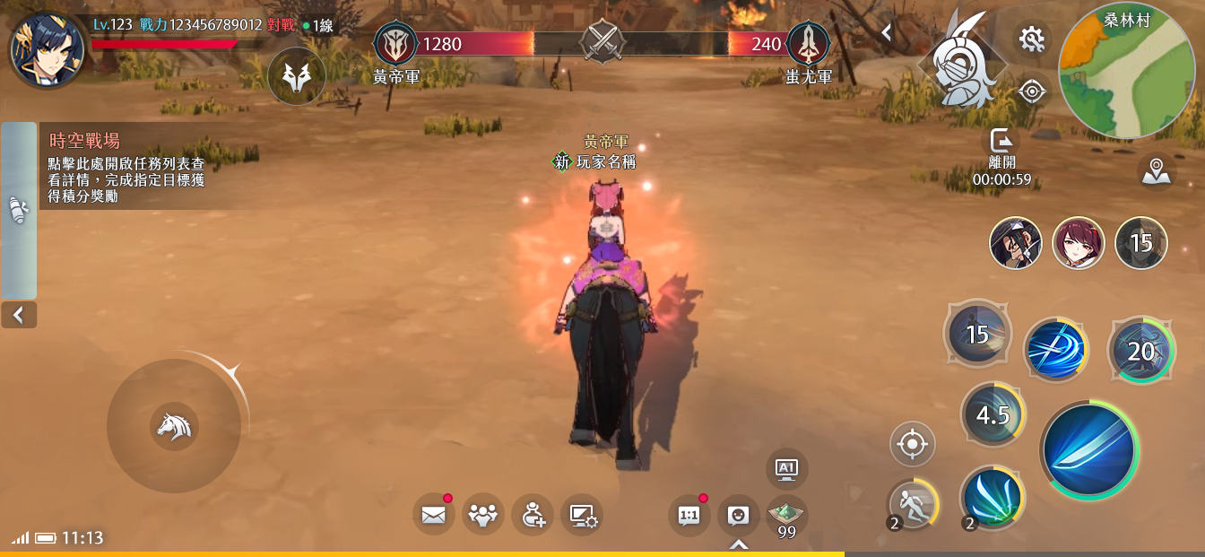
時空戰場03_時空密令100%達成
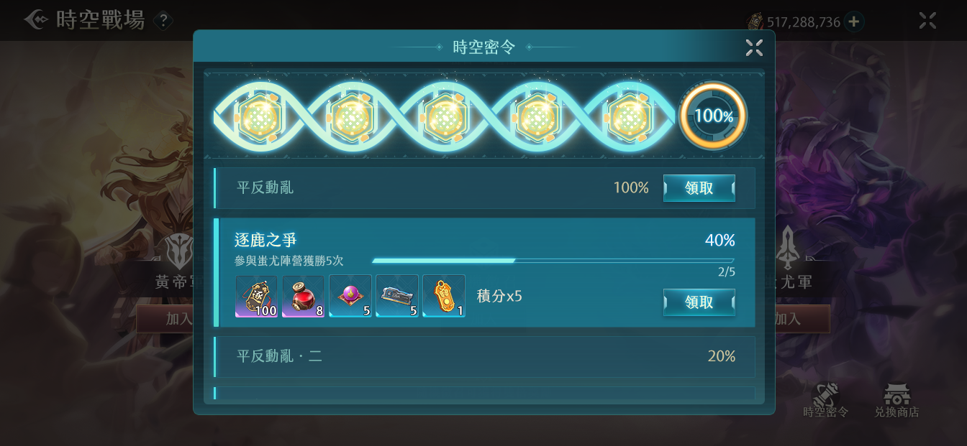

 | 1 | 麻煩把黃色圓形的進度條檢整成共用的，並更新在2.0介面規格書上面
1

時空戰場01_主畫面
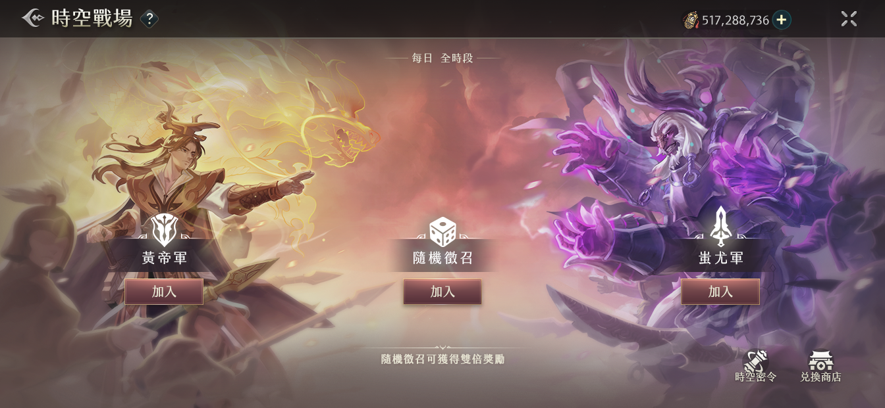

 | 1 | 兩個icon需要完全一樣，麻煩修改一下
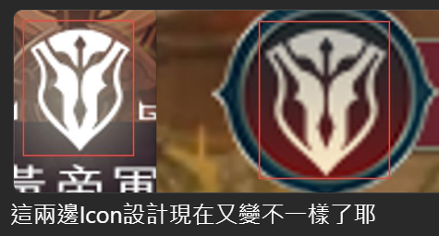

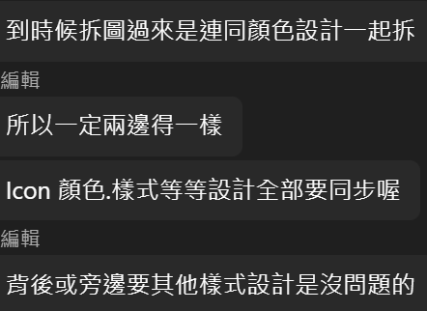

時空戰場01_主畫面

